htmlspecialchar
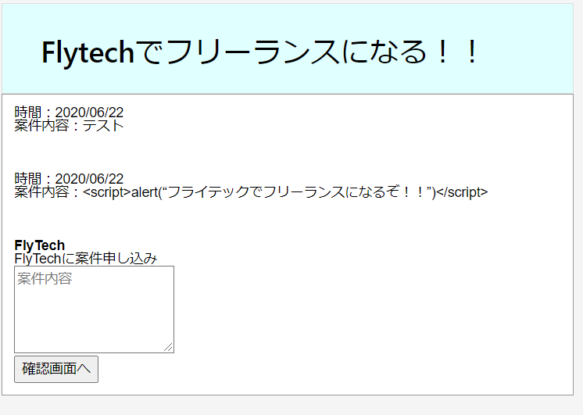
 |  |  |  |  |  | php
 | htmlspecialchar | 1000～1万 | 低

 | キーワード | 検索ボリューム | 競合 | 目標文字数 | 3000
 | htmlspecialchar | 2,900 | https://syncer.jp/Web/PHP/Reference/Function/htmlspecialchars_decode/ | 競合文字数 | 1400～270
 | htmlspecialchars | 2,900 |  | 実質文字数
 | htmlspecialchars php | 1,000 |  | URL
 | php htmlspecialchars | 1,000 |  | 公開日
 | htmlspecialchars_decode | 260
 | htmlspecialchars 使い方 | 90 | https://web-dev.xyz/php-htmlspecialchars/

 | ※他サイトからのコピペの為、そのまま使わないように
 | 概要 | htmlspecialchars() 関数は、 HTML タグなどに使われる特殊文字をエンティティに変換します。 XSS や悪意のあるスクリプトによる攻撃を防ぐための PHP の関数 htmlspecialchars — 特殊文字を HTML エンティティに変換する エスケープ処理とは、マークアップ言語やプログラミング言語、スクリプト言語等で文字列を扱う際に、その言語にとって特別な意味を持つ文字や記号を、別の文字列に置き換えることです。これをしないと、クロスサイトスクリプティング（XSS）が行えちゃいますから、システムに色々問題が発生してしまいます。
 | 参考サイト | https://www.leon-tec.co.jp/blog/yoshida/8214/

 | タイトル | 【PHP】htmlspecialcharsの使い方を分かり易く解説！

 | meta title | 【PHP】htmlspecialcharsの使い方を分かり易く解説！｜フライテック

 | meta description | phpのhtmlspecialchars関数 は、 HTML タグ(例：「&」、「"」、「'」、「<」、「>」)などに使われる特殊文字をエンティティに変換します。XSS等による攻撃を防ぐためにhtmlspecialchars関数はよく使われます。ここでは、htmlspecialchars関数の基本的な使い方と、htmlspecialchars関数を使わないとどうなるかをわかりやすく解説します！

 |  | export (書き出し) | phpのhtmlspecialchars関数 は、 HTML タグ(例：「&」、「"」、「'」、「<」、「>」)などに使われる特殊文字をエンティティに変換します。XSS等による攻撃を防ぐためにhtmlspecialchars関数はよく使われます。ここでは、htmlspecialchars関数の基本的な使い方と、エスケープ処理をしないとどうなるかをわかりやすく解説します！

 | 目次 | h2 | エスケープ処理とは
 |  | p | ※「エスケープ処理がわかっている方は読み飛ばしてください」と記載

 |  | h3 | エスケープをする理由

 |  | h3 | XSS攻撃の例(エスケープしない場合)
 |  |  | ※参考画像参照

 |  | h3 | エスケープした場合の例
 |  |  | ※参考画像参照

 |  | h2 | htmlspecialcharsが変換する「HTMLの特殊文字」

 |  | h3 | HTMLの特殊文字とは

 |  | h2 | htmlspecialcharsの使用方法

 |  | h3 | htmlspecialcharsを使って変換する例

 |  | h3 | パラメータ

 |  | h3 | 戻り値

参考画像
 | 下記の様な掲示板を作成します
 | 「確認画面へ」を押したら、上に書き込まれて行きます。


 | テストと入力し「確認画面へ」を押下
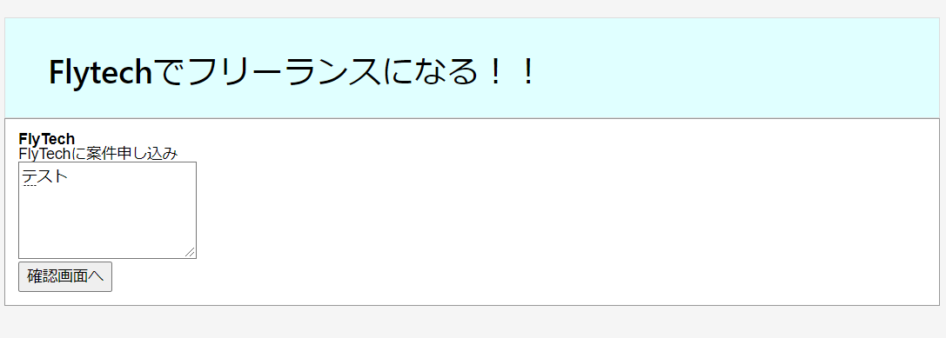

 | 下記の様に書き込まれます。
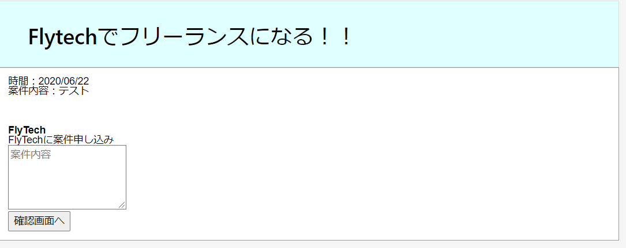

 | 特に問題はないのと思うかもしれませんが、この掲示板は、エスケープ処理がされていないので問題ありです。
 | どんなことが問題か見ていきます。

 | 先ほどは「テスト」でしたが、下記の様にJavaScriptを書いて「確認画面へ」を押下してみます
 | <script>alert("フライテックでフリーランスになるぞ！！")</script>

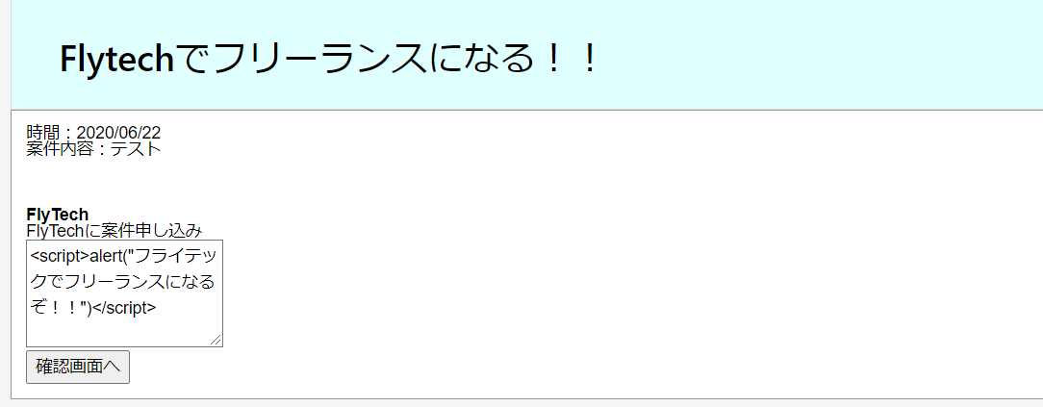
 | <br> <br> <br>

 | 「確認画面へ」を押下
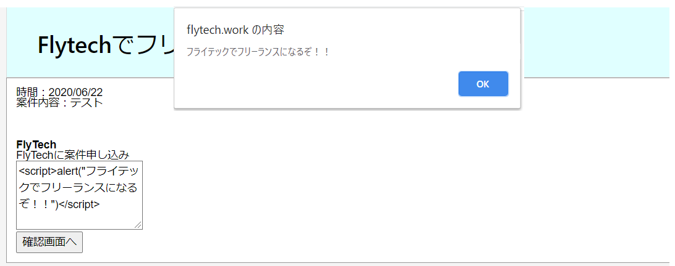

 | このようにJavaScriptが発生してしまいます。
 | これが「XSS や悪意のあるスクリプトによる攻撃」と呼ばれるものです。
 | 今回はアラートだけなのでそんなに問題はありませんが、SQLを書かれたら会員ユーザーの個人情報等が抜き取られてしまうため非常に危険です。
 | Java等は、型等の制限が厳しいためXSS等をあまり考えなくてもいいのですが、
 | PHPは変数になんでもブチこめれる為、エスケープ処理をきちんとやらないと非常に危険です。

 | htmlspecialchars() 関数でエスケープ処理した場合

